框架
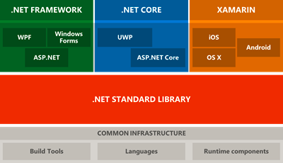
C# 开发语言，规则 |  |  | .NetCore 主要是为了跨平台，
CLR:Common language RunTime
Framework:框架，CLR VS/编译器，BCL

 |  |  |  | 语法糖：
C#版本 | .NET Framework版本 | CLR版本 | VisualStudio版本
C#1.0 | .NET Framework 1.0 | CLR1.0 | Visual Studio 2002
C#1.2 | .NET Framework 1.1 | CLR1.1 | Visual Studio 2003 |  | C#是一种面向对象的高级编程语言，符合CLR中的CLS(通用语言规范) .Net Framework包含三部分： 1 CLR 2 编程工具 3 BCL(基类库) Asp.Net是Web开发框架
C#2.0 | .NET Framework 2.0 | CLR2.0 | Visual Studio 2005
C#3.0 | .NET Framework 2.0 | CLR2.0 | Visual Studio 2008
 | .NET Framework 3.0 |  | Visual Studio 2010
 | .NET Framework 3.5
C#4.0 | .NET Framework 4.0 | CLR4.0 | Visual Studio 2010
C#5.0 | .NET Framework 4.5 | CLR4.0 | Visual Studio 2012
 |  |  | Visual Studio 2013
C#6.0 | .NET Framework 4.6 | CLR4.0 | Visual Studio 2015
C#7.0 |  |  | Visual Studio 2017

VB Project
CLR

编译
C# Project
IL+metadata
JIT编译成机器码
计算机执行

 |  |  |  |  |  |  |  | CLR--Windows
 | 以前必须声明方法 |  |  |  |  |  |  | MONO--Linux
 | lambda表达式

BCL(基础类库)

 |  |  | .NET Core | .NET Framework Core |  | 按需获取 | 矫枉过正
 |  |  | ASP.NET Core | 网站开发的框架

 |  |  |  |  | 2 | 提供了很多的默认

CoreMVC架构
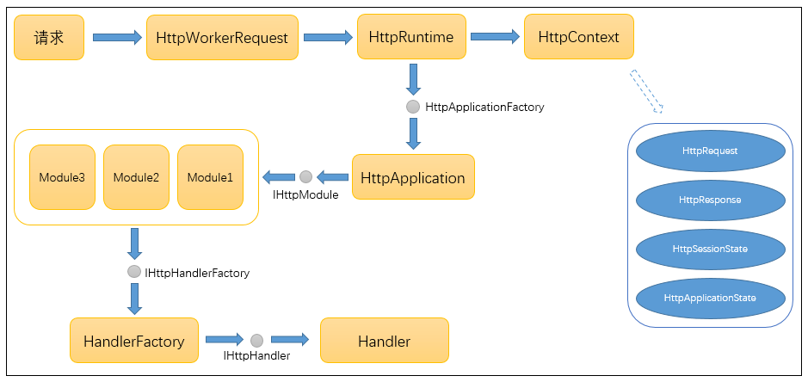

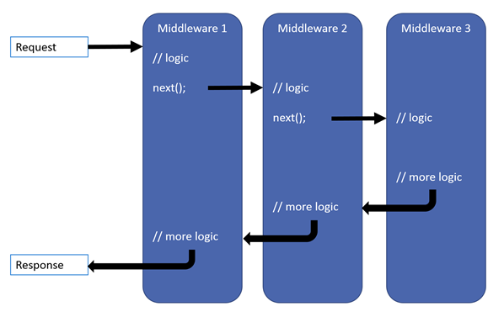

Filter
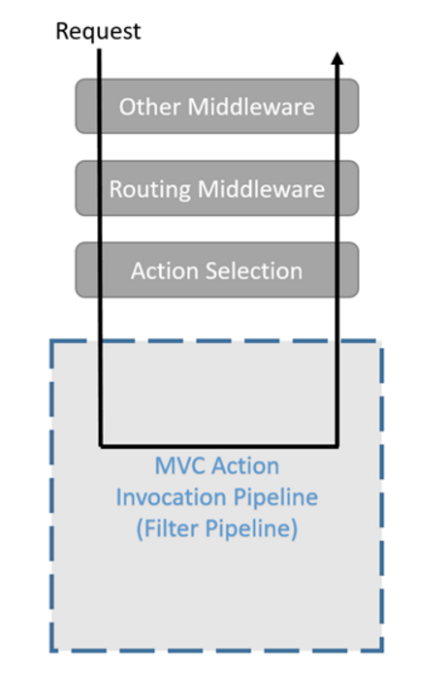
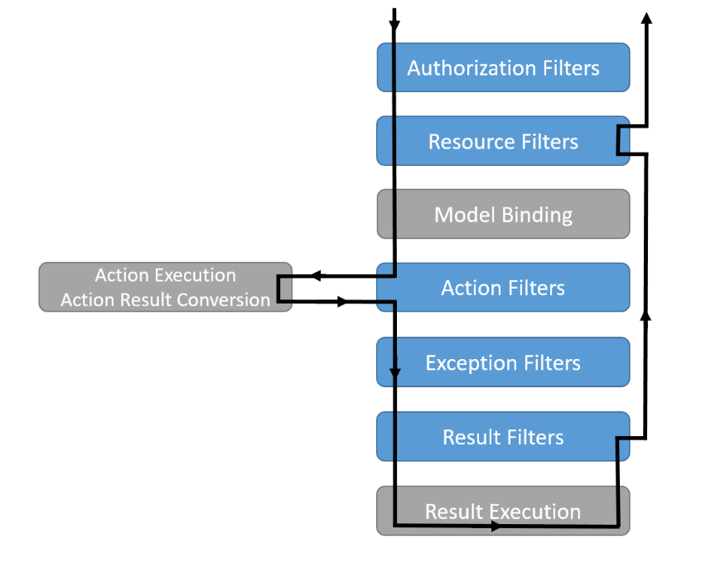

MVC
OnAuthorization

ReSource

action执行流程
OnActionExecuting
OnException

Action

OnActionExecuted

OnResultExecuting

Render

OnResultExecuted

ReSource

